상품제안서
다용도 방수돗자리 (대) | 상품코드: F28836

 |  |  |  |  |  |  | 02-412-0044 | www.easy1.co.kr
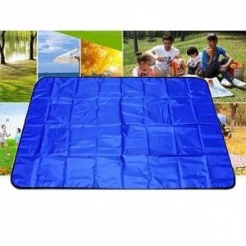

【상세/제작정보】 | 기본수량 미만 주문시 인쇄비용 추가

【인쇄/포장옵션】 | 실크 / 포장불가능

【공급단가】 | 수량 | 200~ | 500~ | 1,000~ | 3,000~ | 5,000~
*VAT별도 | 단가 | 4,440원 | 4,360원 | 4,250원 | 4,180원 | 4,070원

【상품 URL】 | https://dev.easy1.co.kr:443/src/goods_detail.php?gdno=28836

